可串行性各种现象
异常 | 描述 | 举例 | 现有解决方案
write skew | 更新数据记录不同，但是数据相互依赖 | 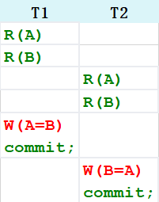 | 循环依赖检测
phantom | 谓词查询和聚合，受插入和更新影响 | 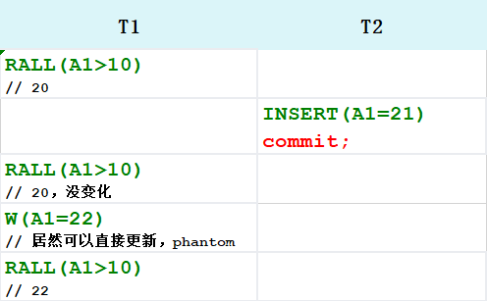 | 串行化
lost update | 一个事务读写数据，另一个事务覆盖数据 | 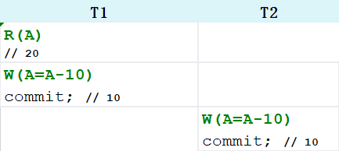 | 写写锁/TO
dirty read | 未提交的/取消的数据 | 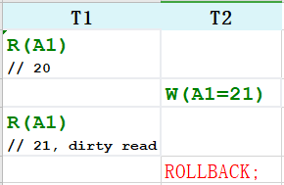 | 2PL/TO
Non-repeatable reads | 读已经提交数据 | 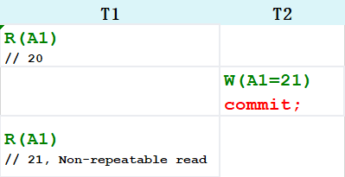 | 一致性读

